Réponses
DANS CE CADRE |  | Académie : | BORDEAUX |  | Coefficient 4
 |  | Examen : | CAP |  | Pondération : | 1.12
 |  | Spécialité : | MAV |  | Organisme : | GRETA
 |  | Epreuve : | ANALYSE D’UNE SITUATION PROFESSIONNELLE
 |  | Lycée des métiers de l'habitat de Gelos
NE RIEN INSCRIRE

 |  | Nom |  |  | Note sur 165 | #VALUE!
 |  |  |  |  | Note sur 20 | #VALUE!
 |  |  |  |  |  | 165

ANALYSE D’UNE SITUATION PROFESSIONNELLE

 |  | EP1 1er situation (bis)

CAP MENUISERIE ALUMINIUM VERRE

UNITE : UP1

EXAMEN : CAP Menuiserie Aluminium Verre |  |  |  |  |  |  | 1er bis
EPREUVE : Analyse d’une situation professionnelle EP1 - UP1 |  |  |  | Durée : 3h00 | Coef. 4 | DR Page : | 1
NE RIEN INSCRIRE DANS CETTE PARTIE

Question 1 | En utilisant votre dossier permis de construire, faire l'inventaire des menuiseries |  |  |  |  | H = HNB - 10 |  | Hall | WC | Cellier | Chambre 1 | Chambre 2 | Chambre 3 | Chambre 4 | Séjour | Hall | SdB 1 | SdB 2 | Escalier | Cuisine | ???
/24,5pts | extérieures du rez-de-chaussée et de l'étage en remplissant le tableau suivant : |  |  |  |  | Porte H = HNB - 5 |  | NORD | SUD | EST | OUEST | NORD EST | NORD OUEST | SUD EST | SUD OUEST | ???
 |  |  |  | 0,25pts/bonne réponse |  | L = LNB -10
 | La rose des vents est considérée comme inclinée.

REPERES | Désignation de la pièce | Orientation | LNB mm | HNB mm | L mm | H mm | QTE

F1 | ??? | ??? | ??? | ??? | ??? | ??? | ??? |  | Cellier | NORD EST | 500 | 650 | 490 | 640 | 4 | 0 | 0 | 0 | 0 | 0 | 0 | 0
F2 | Chambre 1 | ??? | ??? | ??? | ??? | ??? | ??? |  |  | NORD EST | 900 | 1550 | 890 | 1540 | 3 |  | 0 | 0 | 0 | 0 | 0 | 0
F2 | Chambre 2 | ??? | ??? | ??? | ??? | ??? | ??? |  |  | SUD EST | 900 | 1550 | 890 | 1540 | 1 |  | 0 | 0 | 0 | 0 | 0 | 0
F2 | Chambre 4 | ??? | ??? | ??? | ??? | ??? | ??? |  |  | SUD EST | 900 | 1550 | 890 | 1540 | 1 |  | 0 | 0 | 0 | 0 | 0 | 0
PF | Séjour | ??? | ??? | ??? | ??? | ??? | ??? |  |  | SUD OUEST | 900 | 2150 | 890 | 2140 | 4 |  | 0 | 0 | 0 | 0 | 0 | 0
PF | Chambre 2 | ??? | ??? | ??? | ??? | ??? | ??? |  |  | NORD EST | 900 | 2150 | 890 | 2140 | 4 |  | 0 | 0 | 0 | 0 | 0 | 0
PF | SdB 2 | ??? | ??? | ??? | ??? | ??? | ??? |  |  | NORD EST | 900 | 2150 | 890 | 2140 | 4 |  | 0 | 0 | 0 | 0 | 0 | 0
F3 | ??? | NORD OUEST | ??? | ??? | ??? | ??? | ??? |  | Cuisine |  | 900 | 1000 | 890 | 990 | 1 | 0 |  | 0 | 0 | 0 | 0 | 0
F3 | ??? | SUD EST | ??? | ??? | ??? | ??? | ??? |  | Cuisine |  | 900 | 1000 | 890 | 990 | 1 | 0 |  | 0 | 0 | 0 | 0 | 0
PFC1 | ??? | NORD OUEST | ??? | ??? | ??? | ??? | ??? |  | Séjour |  | 1280 | 2150 | 1270 | 2140 | 1 | 0 |  | 0 | 0 | 0 | 0 | 0
PFC1 | ??? | SUD EST | ??? | ??? | ??? | ??? | ??? |  | Séjour |  | 1280 | 2150 | 1270 | 2140 | 1 | 0 |  | 0 | 0 | 0 | 0 | 0
PFC2 | ??? | ??? | ??? | ??? | ??? | ??? | ??? |  | Séjour | SUD EST | 2800 | 2150 | 2790 | 2140 | 3 | 0 | 0 | 0 | 0 | 0 | 0 | 0
PFC3 | Chambre 3 | ??? | ??? | ??? | ??? | ??? | ??? |  |  | SUD OUEST | 1400 | 2050 | 1390 | 2040 | 4 |  | 0 | 0 | 0 | 0 | 0 | 0
PFC3 | Chambre 4 | ??? | ??? | ??? | ??? | ??? | ??? |  |  | SUD OUEST | 1400 | 2050 | 1390 | 2040 | 4 |  | 0 | 0 | 0 | 0 | 0 | 0
F4 | Escalier | ??? | ??? | ??? | ??? | ??? | ??? |  |  | NORD OUEST | 500 | 800 | 490 | 790 | 1 |  | 0 | 0 | 0 | 0 | 0 | 0
F4 | SdB 2 | ??? | ??? | ??? | ??? | ??? | ??? |  |  | NORD OUEST | 500 | 800 | 490 | 790 | 1 |  | 0 | 0 | 0 | 0 | 0 | 0
 |  |  |  |  |  |  | /24,5

 |  |  |  |  |  |  |  |  |  |  |  |  |  |  |  | 0
 |  |  |  |  |  |  |  | 10 |  |  |  |  |  |  |  | 24.5
Question 2 | Relever l'épaisseur du mur porteur (+ doublage) de la salle d'eau
 | 220 mm | 300 mm | 320 mm | 7 mm | ???
 | Résultat : | ??? |  | /2 |  |  |  | 2 | 320 mm |  | 0
 |  |  |  |  |  |  |  |  |  |  | 2
Question 3 | Indiquer l'orientation des façades dans le tableau ci-dessous :

 | Façade avant | ??? | /2 |  |  |  |  |  | Façade avant | NORD EST | 0
 | Façade arrière | ??? | /2 |  |  |  |  |  | Façade arrière | SUD OUEST | 0
 | Pignon A | ??? | /2 |  |  |  |  |  | Pignon droit | NORD OUEST | 0
 | Pignon B | ??? | /2 |  |  |  |  |  | Pignon gauche | SUD EST | 0
 |  |  | /8 |  |  |  |  | 8 |  |  | 0
Question 4 | Ordonner les étapes de fabrication des plateaux de verre "Float Glass" |  |  |  |  |  |  |  |  |  | 8
1 | 2 | 3 | 4 | 5 | 6 | 7 | 8 | ???
 | ??? | Découpe des plateaux 3000x6000mm |  |  |  |  |  |  | 5 | 0
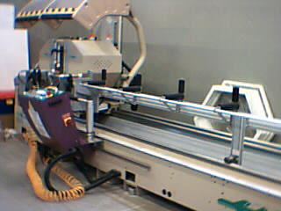
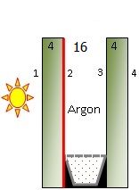
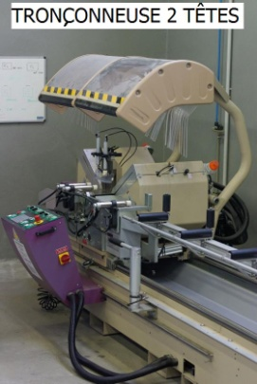
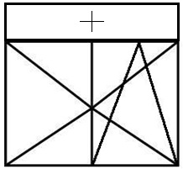
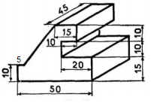
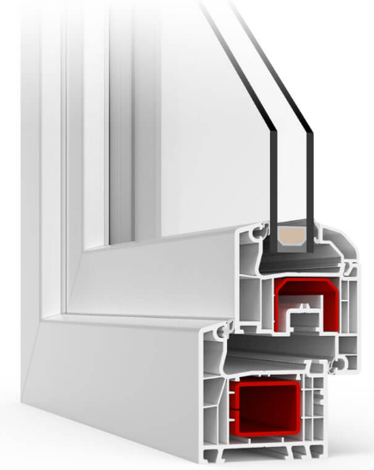
A
B
C
D
E
F
G
H
 | ??? | Mélange des matières premières (Silice+soude+chaux+divers) |  |  |  |  |  |  | 1 | 0
 | ??? | Le ruban de verre traverse le four de recuisson |  |  |  |  |  |  | 4 | 0
 | ??? | Monter le mélange à 1550°C |  |  |  |  |  |  | 2 | 0
 | ??? | Repérage visuel des éventuels défauts |  |  |  |  |  |  | 6 | 0
 | ??? | Déversage du mélange en fusion sur le bain d'étain |  |  |  |  |  |  | 3 | 0
 | ??? | Livraisons des plateaux chez les clients |  |  |  |  |  |  | 8 | 0
 | ??? | Empilage des plateaux sur les pupitres de transport |  |  |  |  |  |  | 7 | 0 | 0 | 16
 |  |  |  | ??? | X |  | /16 | 16
 | Quelle est l'épaisseur totale d'un 4/16/4 ? |  |  | 16mm | 24mm | 32mm |  | 6
 |  |  | Mettre un X dans la bonne case | ??? | ??? | ??? | /4 |  | ??? | X | ??? |  | 0 |  | 0
EXAMEN : CAP Menuiserie Aluminium Verre |  |  |  |  |  |  | 1er bis |  |  |  |  |  |  |  | 4
EPREUVE : Analyse d’une situation professionnelle EP1 - UP1 |  |  |  | Durée : 3h00 | Coef. 4 | DR Page : | 2
NE RIEN INSCRIRE DANS CETTE PARTIE

Question 5 | Remplir la fiche de débit de la porte fenêtre coulissante (PFC1)
 | dossier technique. Remplissage DV 4-16-4 TBE.
 | Remplir la fiche de débit pour 2 châssis identiques.
L = | 1270 |  |  |  |  |  |  | 215204 | 215005 | 215001 | 215002 | 215003 | 215180 | ???
H = | 2140 |  | TBE = Très Basse Emissivité |  |  |  |  |  | 591001 | 591002 | 591003 | 591004 | 591005 | ???
 |  |  |  | 0,5/bonne réponse |  |  |  |  | 2 | 4 | 6 | 8 | 10 | ???
Désignations |  | Quantités totale | Longueurs mm | Angles de coupe | CM T2 |  |  |  | 90°/45° | 90°/90° | 45°/45° | 45°/90° | ???

T141015 |  | ??? | ??? | ??? | ??? | /2 |  |  | 8 | 544.5 | 90°/90° | 544.5 | 0 | 0 | 0 | 0
T341000 |  | ??? | ??? | ??? | ??? | /2 |  |  | 4 | 1175 | 90°/90° | 1175 | 0 | 0 | 0 | 0
T431025 |  | ??? | ??? | ??? | ??? | /2 |  |  | 4 | 580 | 90°/90° | 580 | 0 | 0 | 0 | 0
T821000 (H) |  | ??? | ??? | ??? | ??? | /2 |  |  | 4 | 2045 | 90°/90° | 2045 | 0 | 0 | 0 | 0
T821000 (L) |  | ??? | ??? | ??? | ??? | /2 |  |  | 2 | 1233 | 90°/90° | 1233 | 0 | 0 | 0 | 0
TGY1104 (H) |  | ??? | ??? | ??? | ??? | /2 |  |  | 4 | 2140 | 45°/45° | 2045 | 0 | 0 | 0 | 0
TGY1104 (L) |  | ??? | ??? | ??? | ??? | /2 |  |  | 2 | 1270 | 45°/45° | 1175 | 0 | 0 | 0 | 0
TGY1120 |  | ??? | ??? | ??? | ??? | /2 |  |  | 2 | 1270 | 45°/45° | 1175 | 0 | 0 | 0 | 0
TGY1202 |  | ??? | ??? | ??? | ??? | /2 |  |  | 4 | 2063 | 90°/90° | 2063 | 0 | 0 | 0 | 0
TGY1207 |  | ??? | ??? | ??? | ??? | /2 |  |  | 2 | 2063 | 90°/90° | 2063 | 0 | 0 | 0 | 0
TGY1208 |  | ??? | ??? | ??? | ??? | /2 |  |  | 2 | 2063 | 90°/90° | 2063 | 0 | 0 | 0 | 0
TGY4006 (H) |  | ??? | ??? | ??? | ??? | /2 |  |  | 4 | 2093 | 90°/90° | 2093 | 0 | 0 | 0 | 0
TGY4006 (L) |  | ??? | ??? | ??? | ??? | /2 |  |  | 8 | 567.5 | 90°/90° | 567.5 | 0 | 0 | 0 | 0
T1311 |  | ??? | ??? | ??? |  | /1,5 |  |  | 2 | 17920 | 90°/90° |  | 0 | 0 | 0
Joint portefeuille | ??? | ??? | ??? | ??? |  | /2 |  | T411005 | 2 | 11100 | 90°/90° |  | 0 | 0 | 0 | 0
T411005 | T411006 | T411007 | TGY5009 | TGY5010 | ??? | /29,5 |  | 24 |  |  |  |  | 0
Question 6 | Calculer la chute que nous aurons lorsque nous tronçonnerons un dormant dont voici les dimensions : |  |  |  |  |  |  |  |  |  |  |  | 29.5
 | (2x1490 + 2x677) dans 1 barre de 6,5ml (-10mm par passage d'1 lame) Tronç 2 têtes
 | Chute : | ??? |  | /5 |  | 20mm d'affranchissement |  | 5 | 2066 |  | 0
 |  |  |  |  |  |  |  |  |  |  | 5
Question 7 | Déterminer la référence de la tapée à utiliser pour poser ce châssis (DT page 09)
 | si le doublage est de 8cm : |  | Réf : | ??? | /5 |  |  | 5 | T700076 | 0
T700076 | T700077 | T700078 | T700079 | T700080 | ??? |  |  |  |  | 5
Question 8 | Choisir la bonne définition du drainage :
 | ??? |  |  |  |  |  |  |  | Le drainage sert à l'évacuation des éventuelles eaux d'infiltration |  |  |  |  | 0
 |  |  |  |  |  | /6 |  | 6 |  |  |  |  |  | 6
Le drainage sert à l'évacuation des éventuelles eaux d'infiltration | Le drainage sert à équilibrer les pressions | Le drainage sert à assembler les profils entre eux | ???

Question 9 | Déterminer par calcul la valeur de la cote A sur la coupe du rez de chaussée
 | 198cm | 243cm | 510cm | 643cm | ???
 | Cote A = | ??? |  | /4 |  |  |  | 4 | 643cm |  | 0
 |  |  |  |  |  |  |  |  |  |  | 4

Question 10 | Comment appelle-t-on la fenêtre suivante ?
 | OF 2 vantaux à droite avec imposte fixe | OB 2 vantaux à droite avec allège fixe | OB 2 vantaux à droite avec imposte fixe | OF 2 vantaux à droite avec allège fixe | ???
 | Réponse : | ??? |  |  |  |  | /4 | 4 | OB 2 vantaux à droite avec imposte fixe |  | 0
 |  |  |  |  |  |  |  |  |  |  | 4

EXAMEN : CAP Menuiserie Aluminium Verre |  |  |  |  |  |  | 1er bis
EPREUVE : Analyse d’une situation professionnelle EP1 - UP1 |  |  |  | Durée : 3h00 | Coef. 4 | DR Page : | 3
NE RIEN INSCRIRE DANS CETTE PARTIE

Question 11 | Dessiner la forme suivante sur une feuille A4 blanche en suivant les instructions écrites. |  |  |  |  |  | Sur 7 pts
 | Perspective cavalière.
 |  |  |  | Fuyantes à 45°
 |  |  |  | Longueur de la fuyante = cote / 2
 |  |  |  | Le plan sera à l'échelle 2.

Cotes en mm
 |  |  |  |  |  |  | ? |  | 7

Question 12 | Si une feuille de Butyral de polyvinyle a une épaisseur de 0,38mm, calculer les épaisseurs totales de :

 | Un vitrage feuilleté 33-2 | ??? | mm |  |  |  | /2 |  | 6.76 | 0
 | Un vitrage feuilleté 44-1 | ??? | mm | A | B | C | /2 |  | 8.38 | 0
 | Un vitrage feuilleté 55-2 | ??? | mm |  | B |  | /2 |  | 10.76 | 0
 | Un vitrage feuilleté 1010-4 | ??? | mm |  | B |  | /2 |  | 21.52 | 0
 | Un vitrage feuilleté 333-6 | ??? | mm |  | B |  | /2 | 6 | 11.28 | 0 | 0
 |  |  |  |  |  |  |  |  | 10

Question 13 | Lorsque vous utilisez une tronçonneuse, quels sont les moyens de protection individuels
 | dont vous devez disposer ?
Lunette de sécurité | Lunette collage UV | Lunette de soudure | ???
 | ??? |  |  | /1 |  |  |  |  | Lunette de sécurité |  |  | 0
Casque de chantier | Casque anti-bruit | Casquette | ???
 | ??? |  |  | /1 |  |  |  |  | Casque anti-bruit |  |  | 0
Veste de bleu de travail | Sweat-shirt | Bleu de travail intégral | ???
 | ??? |  |  | /1 |  |  |  |  | Bleu de travail intégral |  |  | 0
Chaussure de sécurité | Tablier de façonnage | Bricoles de manutention | ???
 | ??? |  |  | /1 |  |  |  |  | Chaussure de sécurité |  |  | 0
 |  |  |  |  |  |  |  | 4 |  |  |  | 0
Question 14 | Qu'est ce qu'un double vitrage à faible émissivité ? |  |  |  |  |  |  |  |  |  |  | 4
 | ??? |  |  |  |  |  | / 5 | 10 | C'est un DV ayant une couche d'oxyde métallique en face 2 ou 3
C'est un DV ayant une couche d'oxyde métallique en face 2 ou 3 | C'est un DV ayant une couche d'oxyde métallique en face 2 | C'est un DV ayant une couche d'oxyde métallique en face 3 | ??? |  |  |  |  |  | 0
 |  |  |  |  |  |  |  |  | 5
EXAMEN : CAP Menuiserie Aluminium Verre |  |  |  |  |  |  | 1er bis
EPREUVE : Analyse d’une situation professionnelle EP1 - UP1 |  |  |  | Durée : 3h00 | Coef. 4 | DR Page : | 4
NE RIEN INSCRIRE DANS CETTE PARTIE

Question 15 | Indiquer si la symbolisation et l'emplacement des cales de vitrage sur les châssis ci-dessous sont corrects:
 | (callage du dessin et du châssis demandé)

 | Châssis à soufflet |  | OB 1v à gauche |  | OVF 1v à droite
OUI
NON
???

Symbolisation : | ??? |  | ??? |  | ??? |  | /12 | 9 | NON | NON | NON | 0 | 0 | 0
Calage : | ??? |  | ??? |  | ??? |  |  |  | OUI | OUI | OUI | 0 | 0 | 0
 |  |  |  |  |  |  | Fenêtre PVC dormant 3 chambres |  |  |  |  |  |  | 0
Question 16 | Comment appelle-t-on ce type de menuiserie ? |  |  |  |  |  | Fenêtre PVC dormant 4 chambres |  |  |  |  |  |  | 12
 | Réponse : | ??? |  |  |  | /3 | Fenêtre PVC dormant 5 chambres | 8 | Fenêtre PVC dormant 5 chambres
 | 2 points par bonne réponse |  |  |  |  |  | Fenêtre PVC dormant 6 chambres |  | 0
 |  |  |  |  |  |  | ??? |  | 3

 |  |  |  |  |  |  |  |  | Montant dormant
 |  |  |  |  |  |  |  |  | Traverse dormant
 |  |  |  |  |  |  |  |  | Montant ouvrant
Béton
 |  |  |  |  |  |  |  |  | Traverse ouvrant
 |  |  |  |  |  |  |  |  | Renfort métallique
 |  |  |  |  |  |  |  |  | Double vitrage
 |  |  |  |  |  |  |  |  | Joint de battement
 |  |  |  |  |  |  |  |  | Parclose arrondie
 |  |  |  |  |  |  |  |  | Intercalaire DV
Précadre
 |  |  |  |  |  |  |  |  | Joint de vitrage extérieur
 |  |  |  |  |  |  |  |  | Tapée d'habillage
Tapée
Joint de battement
 |  |  |  |  |  |  |  |  | Support de cale de vitrage
Dormant
Profil de battement
Ouvrant
 |  |  |  |  |  |  |  |  | ???
Vitrage

Isolant
Support de cale
Joint de vitrage
Parclose
Couvre-joint
Paumelle
Tige de crémone
Poignée
 |  |  |  |  |  |  |  |  |  |  |  |  | 16
 |  |  |  |  |  |  | /16 |  |  |  |  |  | 0
A : | ??? | D : | ??? | G : | ??? |  |  |  | Traverse dormant | Double vitrage | Renfort métallique |  | 0 | 0 | 0
B : | ??? | E : | ??? | H : | ??? |  |  |  | Traverse ouvrant | Intercalaire DV | Joint de battement |  | 0 | 0 | 0
C : | ??? | F : | ??? |  |  |  |  | 8 | Joint de vitrage extérieur | Parclose arrondie |  |  | 0 | 0

EXAMEN : CAP Menuiserie Aluminium Verre |  |  |  |  |  |  | 1er bis
EPREUVE : Analyse d’une situation professionnelle EP1 - UP1 |  |  |  | Durée : 3h00 | Coef. 4 | DR Page : | 5

Dossier
DANS CE CADRE | NE RIEN INSCRIRE DANS CETTE PARTIE

NE RIEN INSCRIRE

Contrôle en Cours de Formation

EP1 1er situation (bis)

DOSSIER DE PERMIS DE CONSTRUIRE
DOSSIER TECHNIQUE

CAP MENUISERIE ALUMINIUM VERRE

UNITE : UP1

EXAMEN : CAP Menuiserie Aluminium Verre |  |  |  |  | 1er bis
EPREUVE : Analyse d’une situation professionnelle EP1 - UP1 |  | Durée : 3h00 | Coef. 4 | DT Page : | 1

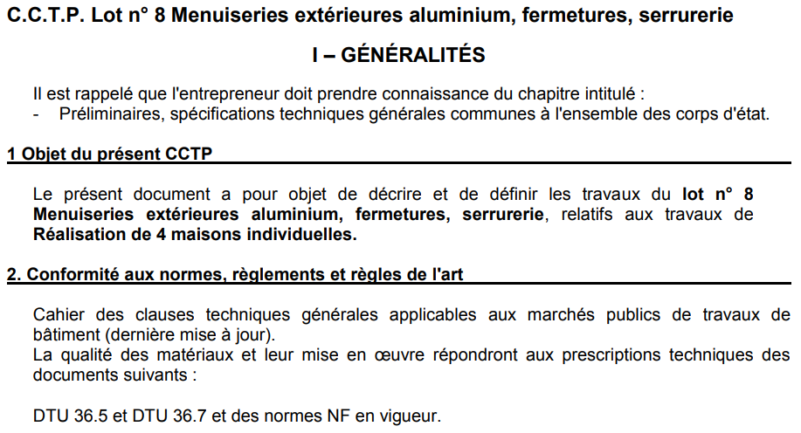

Les mur porteurs seront réalisés en béton banché de 24cm.
Le doublage sera en polystyrène expansé de 80mm.

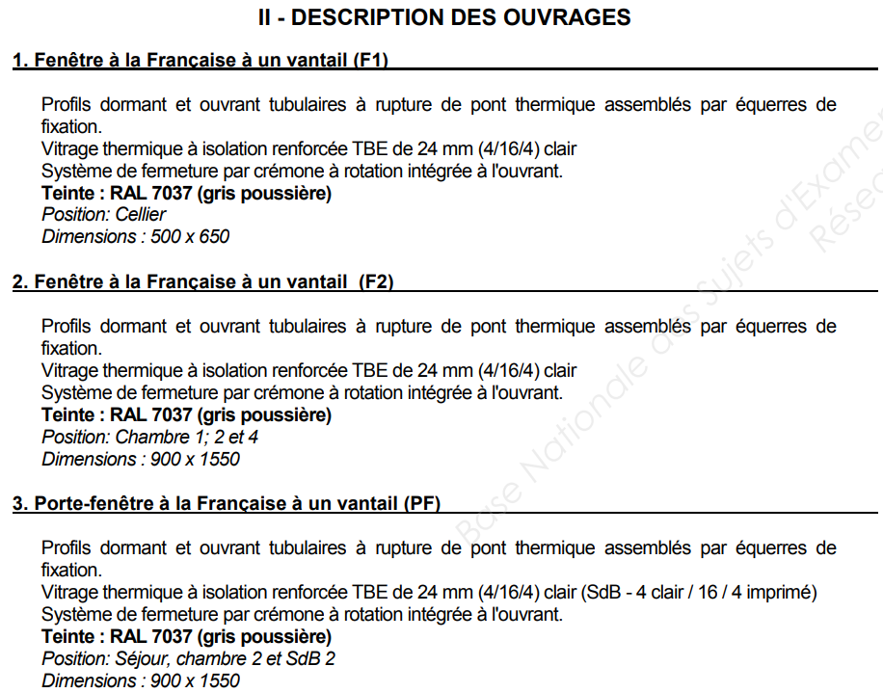

EXAMEN : CAP Menuiserie Aluminium Verre |  |  |  |  | 1er bis
EPREUVE : Analyse d’une situation professionnelle EP1 - UP1 |  | Durée : 3h00 | Coef. 4 | DT Page : | 2
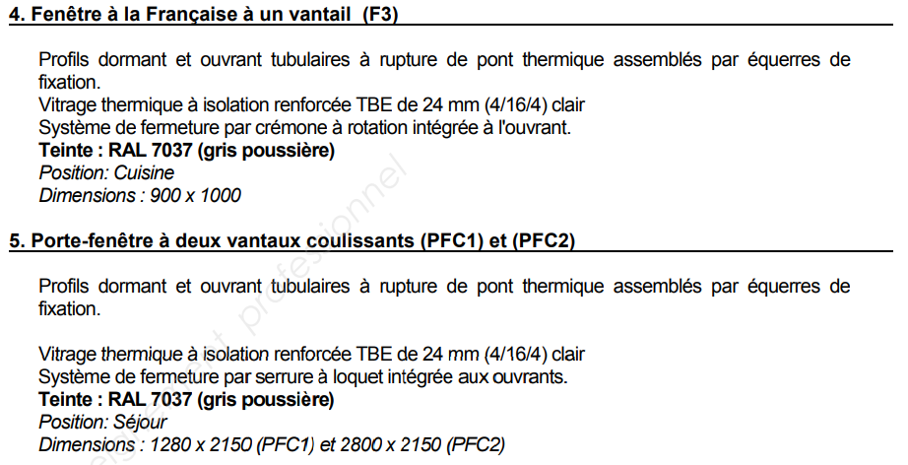
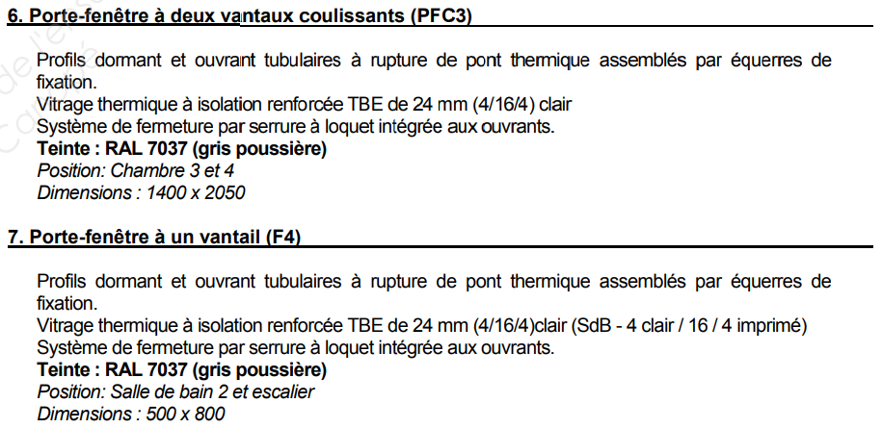

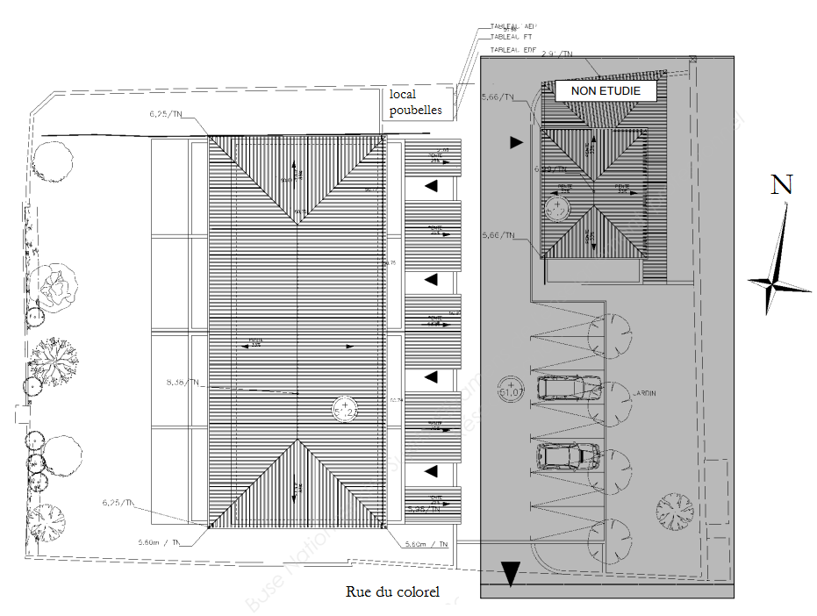

PLAN DE MASSE

EXAMEN : CAP Menuiserie Aluminium Verre |  |  |  |  | 1er bis
EPREUVE : Analyse d’une situation professionnelle EP1 - UP1 |  | Durée : 3h00 | Coef. 4 | DT Page : | 3

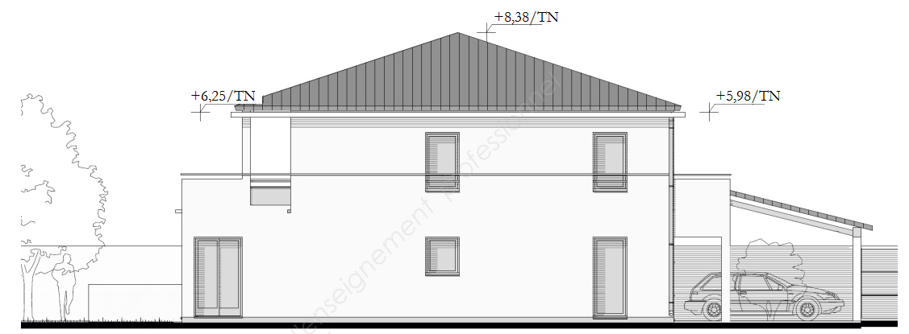

PIGNON A

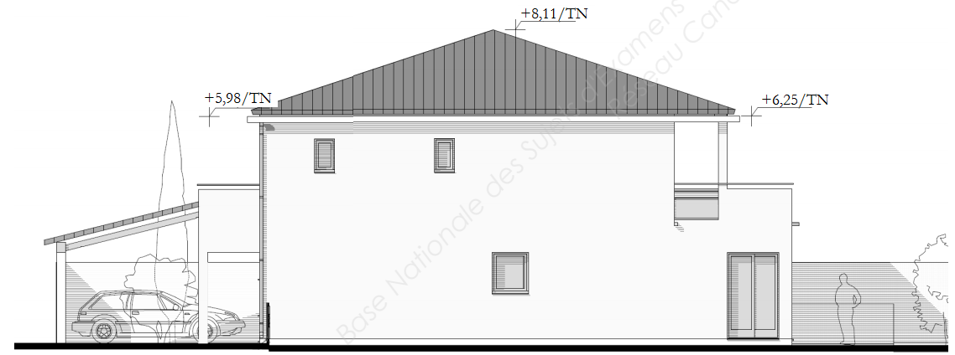

PIGNON B

EXAMEN : CAP Menuiserie Aluminium Verre |  |  |  |  | 1er bis
EPREUVE : Analyse d’une situation professionnelle EP1 - UP1 |  | Durée : 3h00 | Coef. 4 | DT Page : | 4
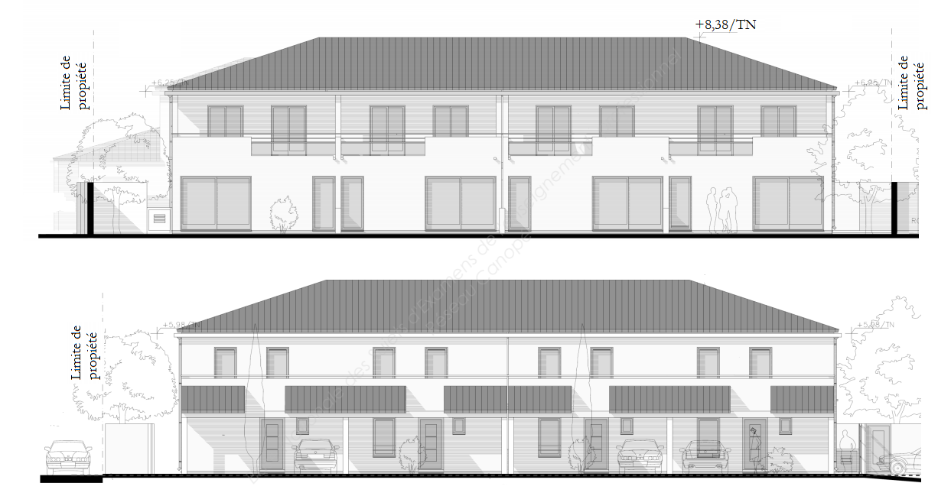

Façade ARRIÈRE
Façade AVANT

EXAMEN : CAP Menuiserie Aluminium Verre |  |  |  |  | 1er bis
EPREUVE : Analyse d’une situation professionnelle EP1 - UP1 |  | Durée : 3h00 | Coef. 4 | DT Page : | 5
PLAN HORIZONTAL DU REZ-DE-CHAUSSÈE

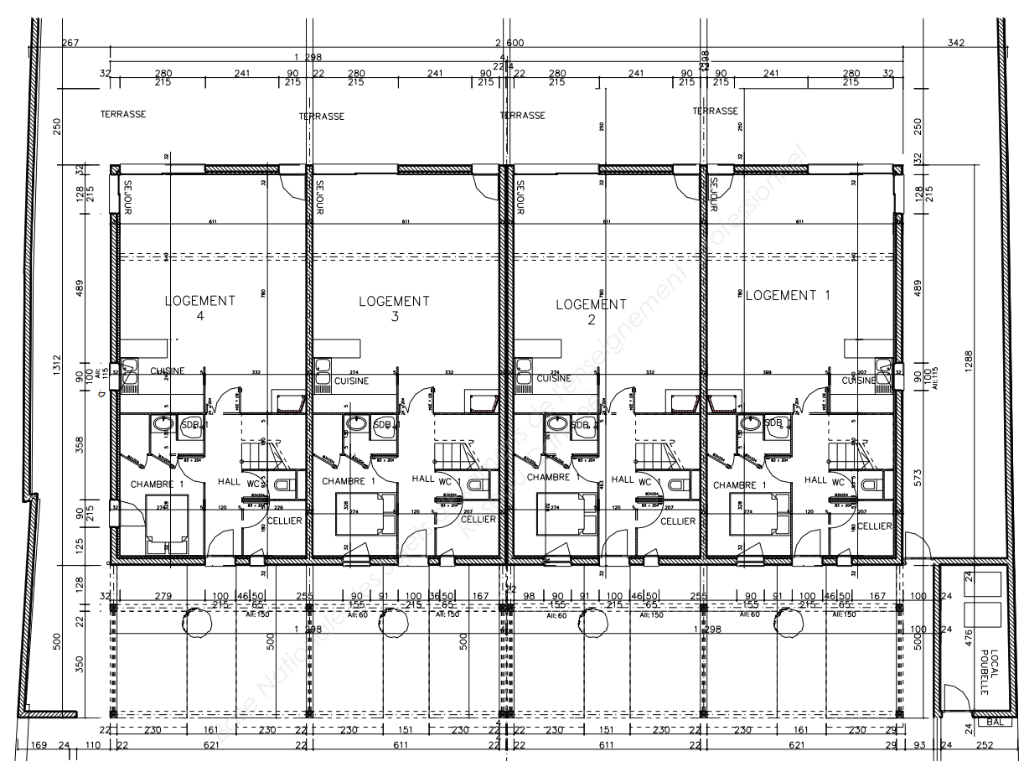

A

EXAMEN : CAP Menuiserie Aluminium Verre |  |  |  |  | 1er bis
EPREUVE : Analyse d’une situation professionnelle EP1 - UP1 |  | Durée : 3h00 | Coef. 4 | DT Page : | 6
PLAN HORIZONTAL DU 1er ETAGE
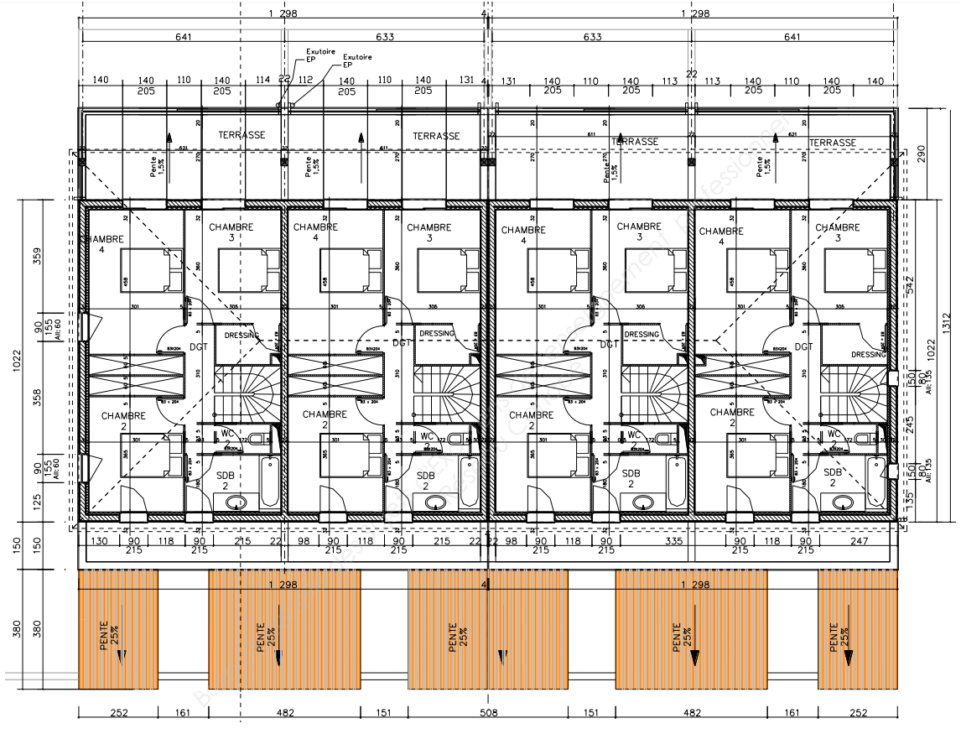

EXAMEN : CAP Menuiserie Aluminium Verre |  |  |  |  | 1er bis
EPREUVE : Analyse d’une situation professionnelle EP1 - UP1 |  | Durée : 3h00 | Coef. 4 | DT Page : | 7

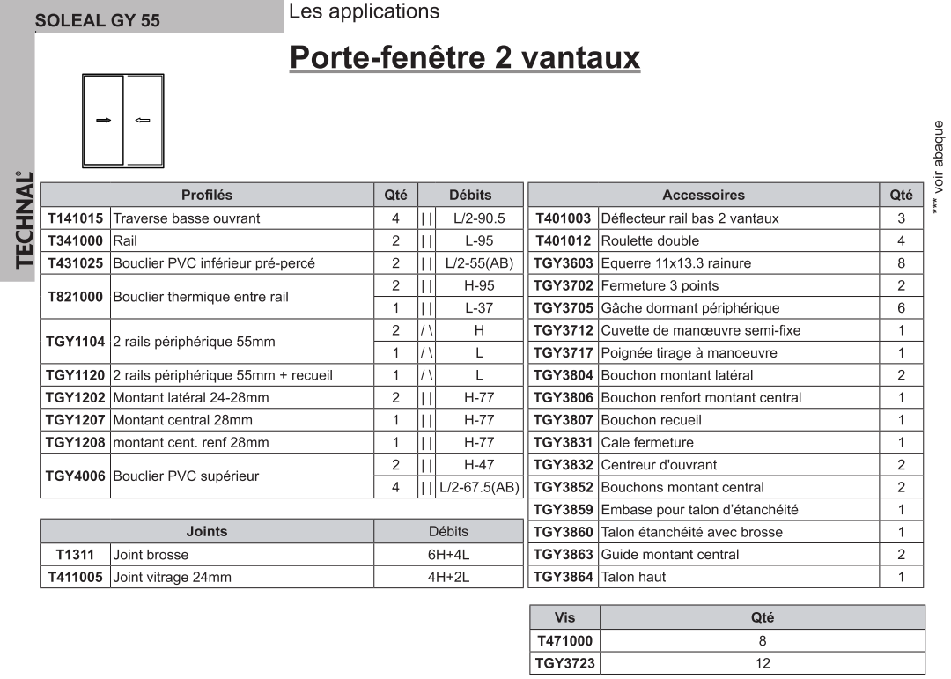

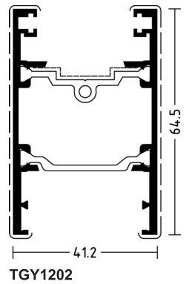
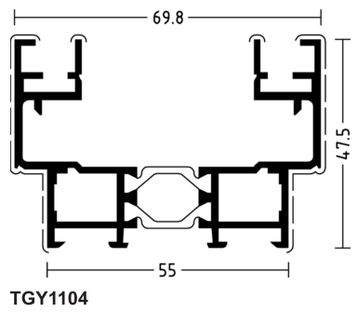
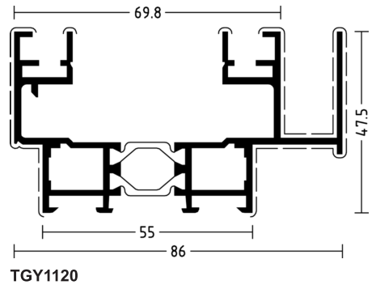

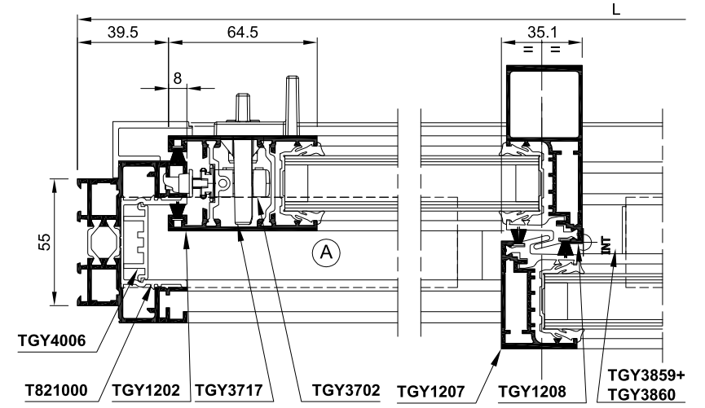
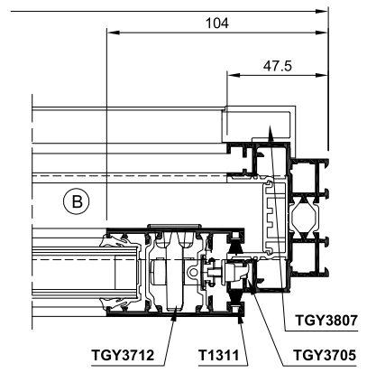

EXAMEN : CAP Menuiserie Aluminium Verre |  |  |  |  | 1er bis
EPREUVE : Analyse d’une situation professionnelle EP1 - UP1 |  | Durée : 3h00 | Coef. 4 | DT Page : | 8
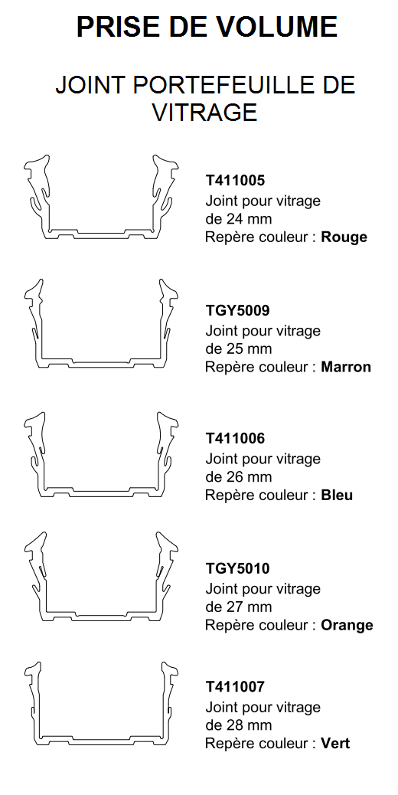
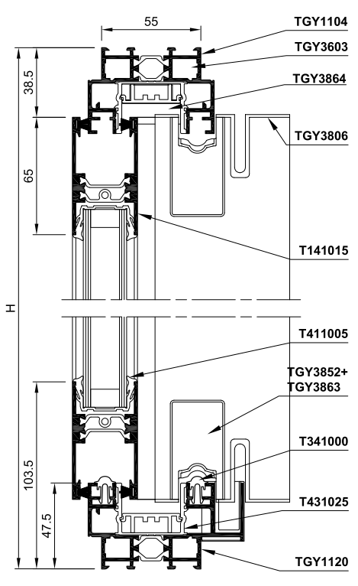

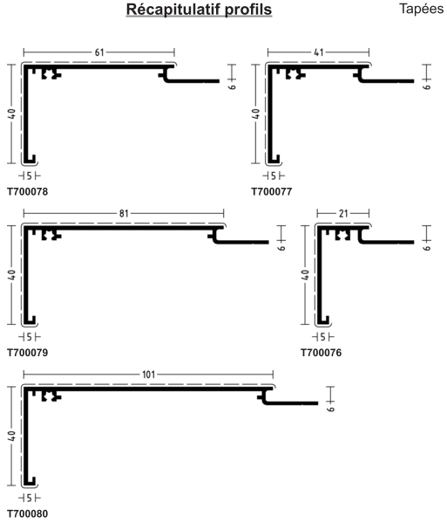

Doublage 120mm
Doublage 100mm

Doublage 140mm
Doublage 80mm

Doublage 160mm

EXAMEN : CAP Menuiserie Aluminium Verre |  |  |  |  | 1er bis
EPREUVE : Analyse d’une situation professionnelle EP1 - UP1 |  | Durée : 3h00 | Coef. 4 | DT Page : | 9

